Guide d'utilisation

Obtenez la [version éditable] 👇

https://blog-gestion-de-projet.com/kit-chef-projet/

À l’aide de l’étude de cas, adaptez le template facilement aux spécificités de votre projet.

Utilisation du template Matrice des risques
Suivez les instructions de ce guide d'utilisation en ligne :
https://blog-gestion-de-projet.com/docs/kit-management-projet/initialisation/matrice-des-risques/

Registre des risques
Registre des risques

Nom / Code projet |  | SAP30 / CMRL |  |  |  |  |  |  | Date de création | 2021-05-01

Référence |  | Stratégie2021/CMRL |  |  |  |  |  |  | Date de la version | 2021-05-04

Chef de projet |  | Mme Dupont |  |  |  |  |  |  | Numéro de version | V1.2

Service/Organisation |  | Confassis S.A.

ID | Nature de risque | Description | Impact | Probabilité | Criticité | Conséquence si avéré | Tendance | Responsable | Actions préventives | Actions correctrices
R1 | Juridique | Contrôle ou audit pendant la durée du projet | Catastrophique | Probable | Très critique | Délais | Stable | Jacques Meunier | Contact avec notre cabinet d'audit afin d'expliquer la situation et les implications d'un contrôle inopiné. Développement d'un plan de contingence qui sera activé par le comité de direction. | Comité de Direction exceptionnel pendant lequel le plan de contingence sera expliqué et discuté. Impacts connus aujourd'hui: coûts et délais car le projet sera retardé avec certitude.
R2
R3
R4
R5
R6
R7
R8
R9
R10
R11
R12
R13
R14
R15
R16
R17
R18
R19
R20
R21
R22
R23
R24

Matrice
Matrice de criticité des risques
R1
Catastrophique
Grave
Majeur
Mineur
Improbable
Peu probable
Probable
Très probable
Gravité
Impact
Propabilité

Modéré <= |  | <= | < Critique < | >= | <= Très critique

Légende

R1 | Contrôle ou audit pendant la durée du projet

Templates premium
Je découvre tous les templates
Retrouvez ici tous les livrables clés de gestion de projet : depuis son démarrage jusqu'à sa clôture (Excel, PPT, Word)

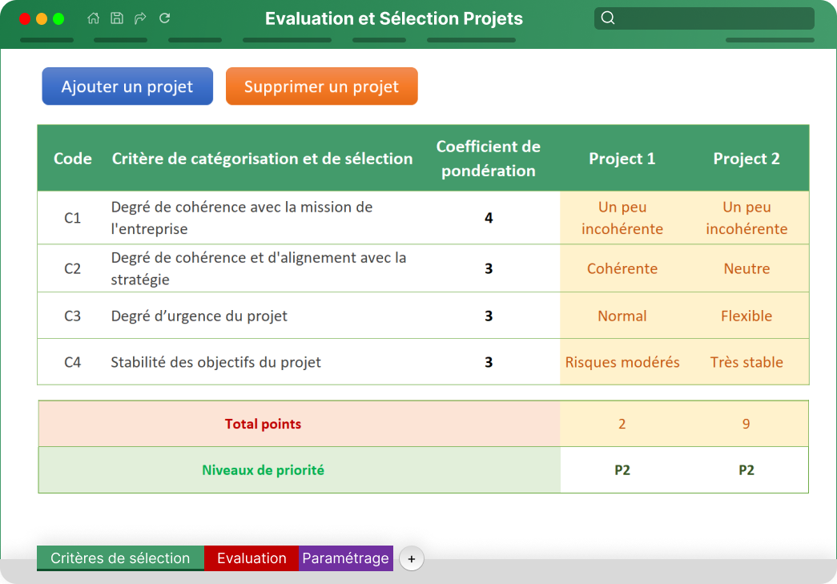
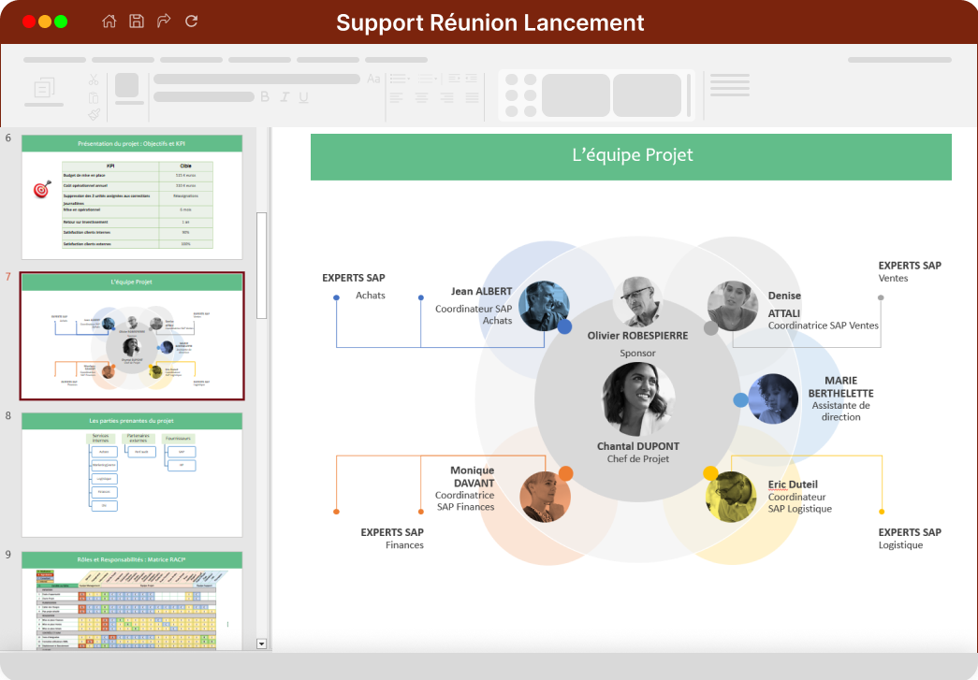
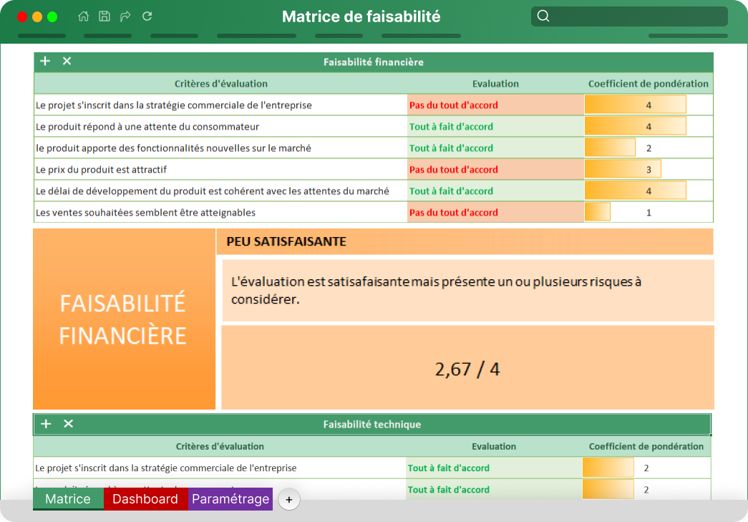

Matrice de sélection de projets
Support Kick off meeting
Matrice de faisabilité de projet

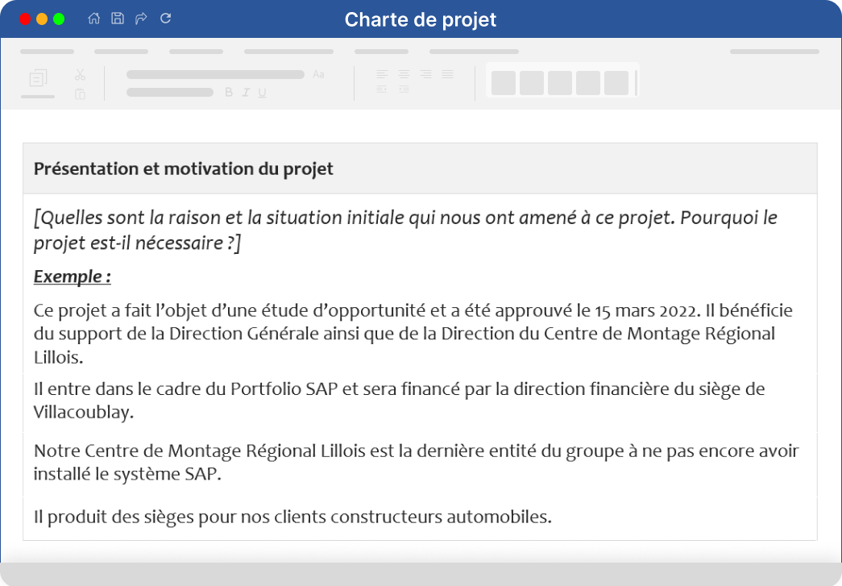
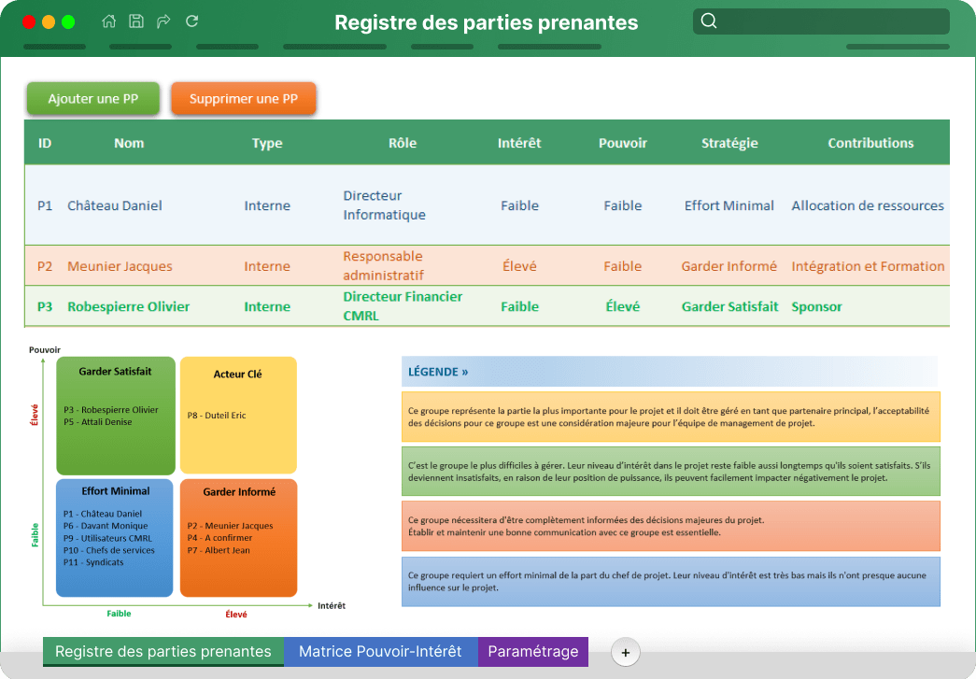
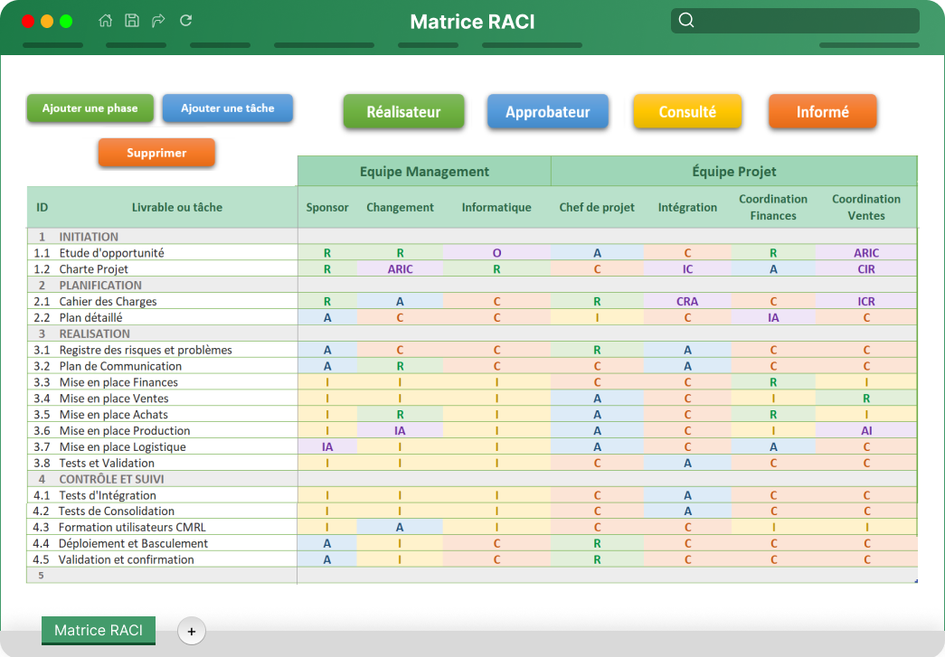

Charte de projet
Registre des parties prenantes
Matrice RACI

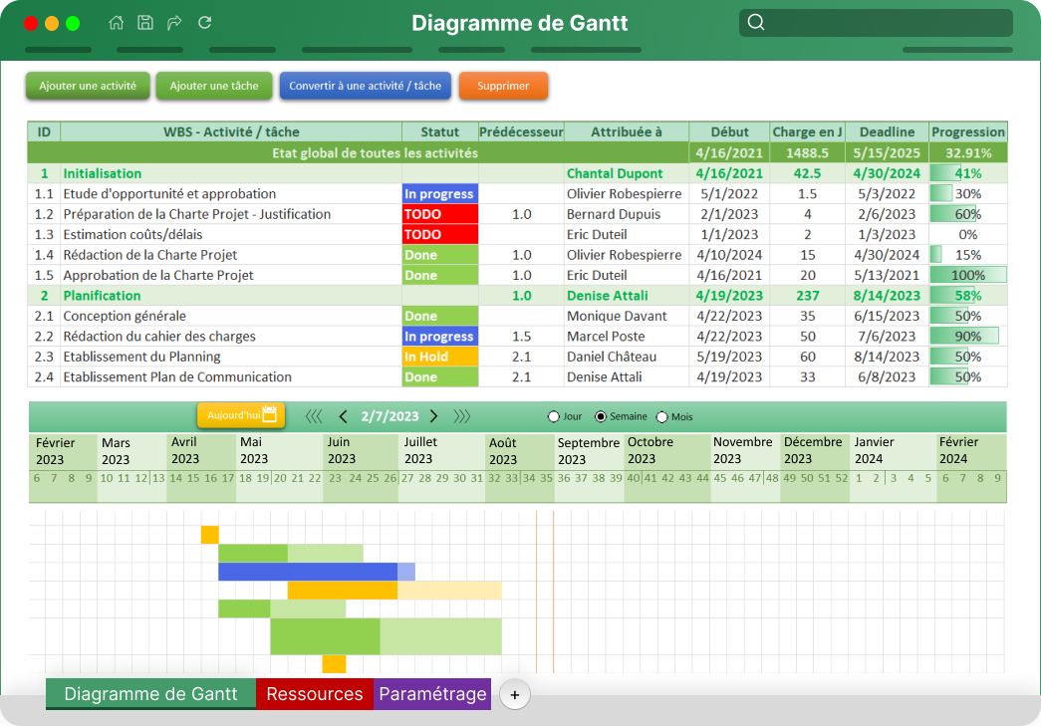
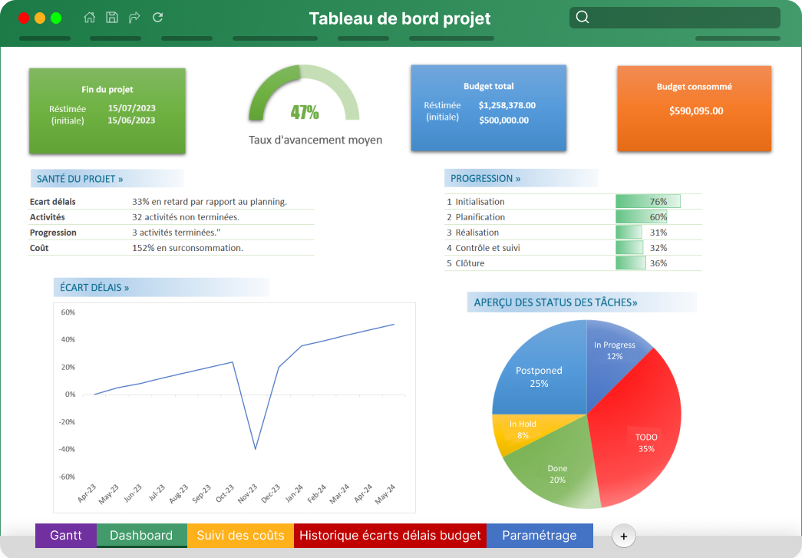
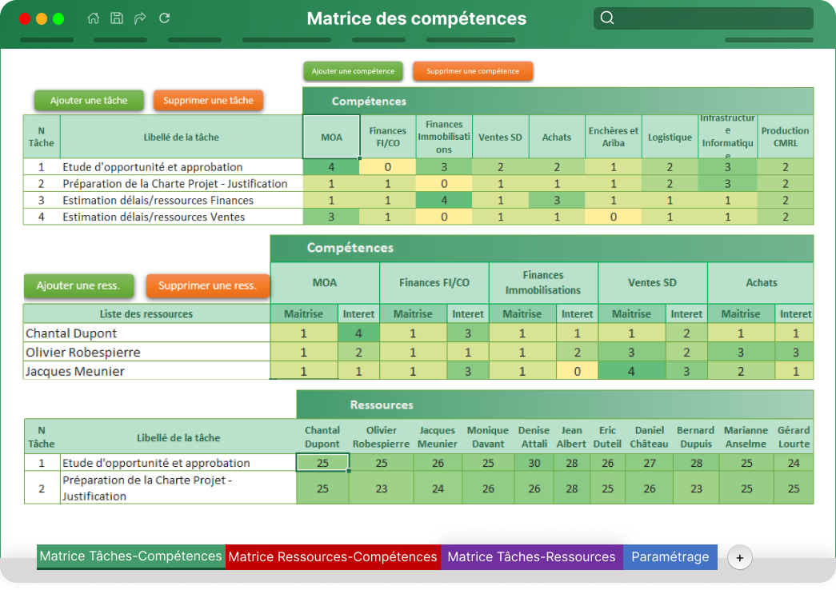

Planning Ganntt
Tableau de bord
Matrice des compétences

